서버 시작
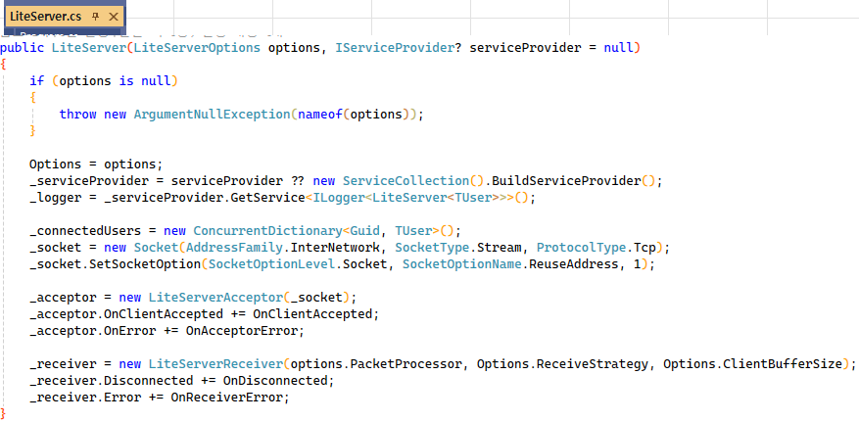
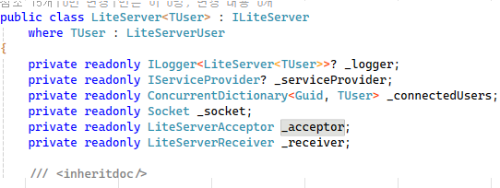

서버는 시작하면 Accept 동작을 시작한다

Accpet-Receive 동작
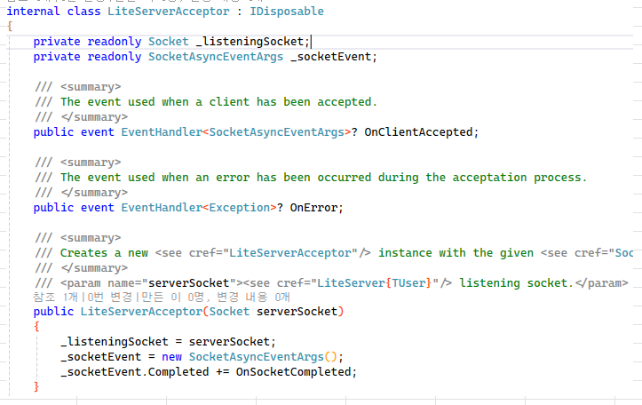

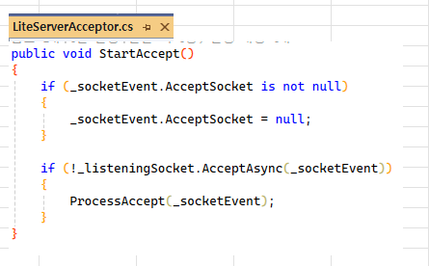

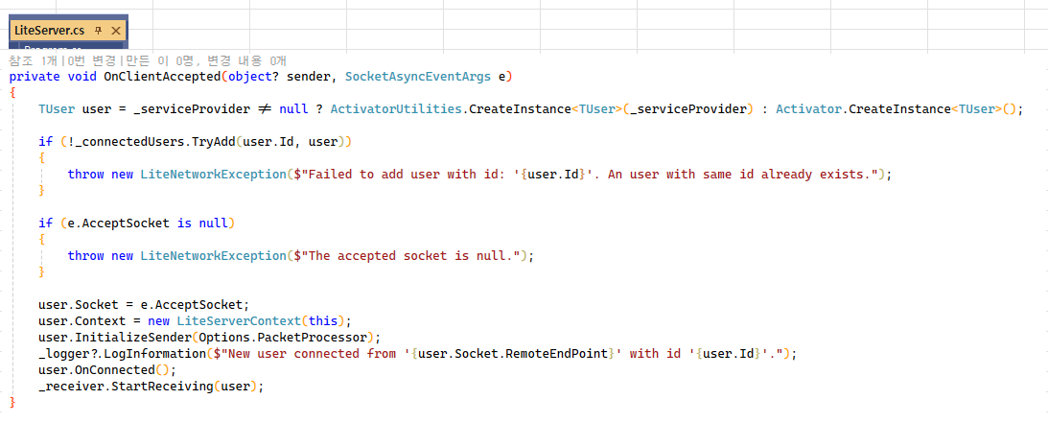

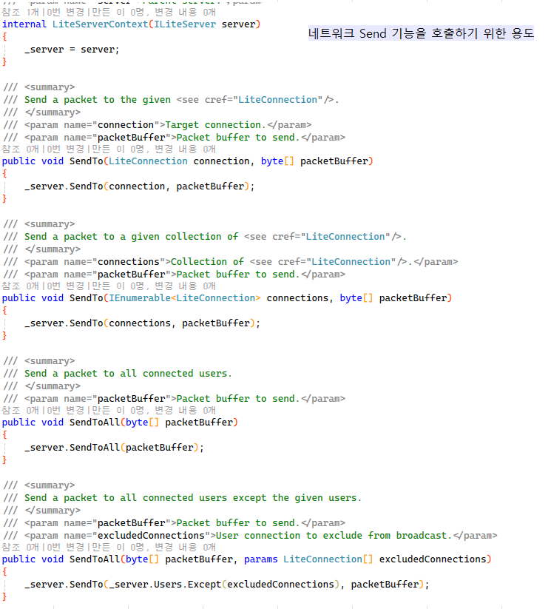

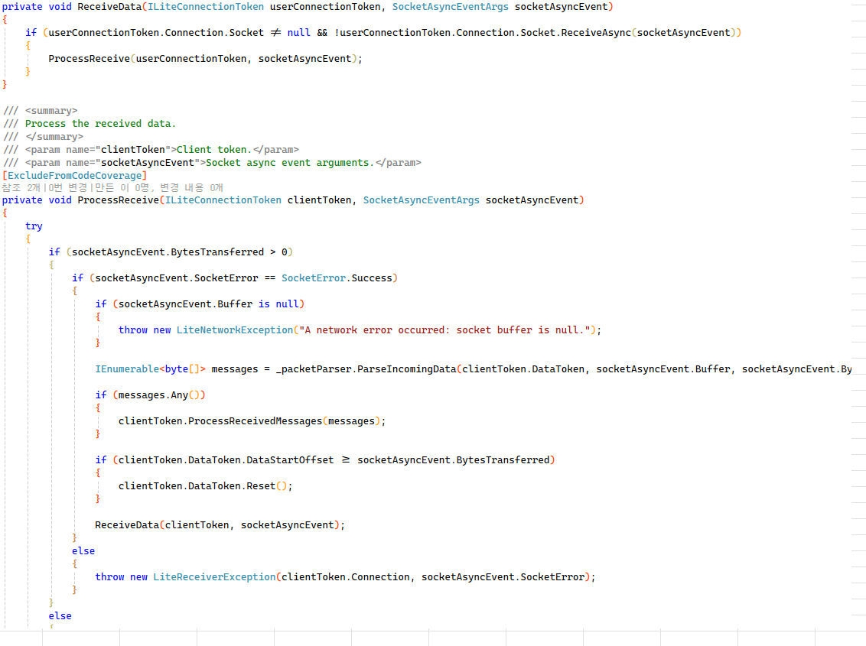

비동기 Receive를 호출한다. 만약 동기 IO로 완료가 된다면 ProcessReceive 함수를 호출한다

Default or 유저가 정의한 방식으로 패킷의 헤더와 보디를 읽는다. Default는 LitePacketProcessor

받은 패킷 처리를 Default or Queue 둘 중 선택된 방식으로 처리하도록 한다.

다시 비동기 Receive를 요청한다.

LiteServerReceiver
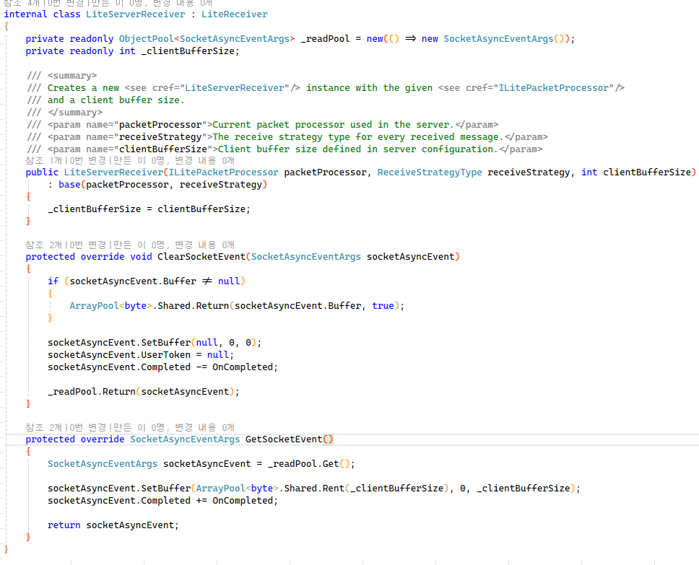

clientToken.ProcessReceivedMess
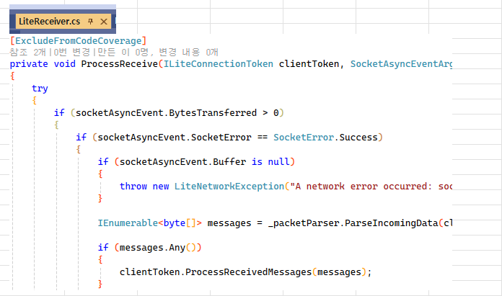

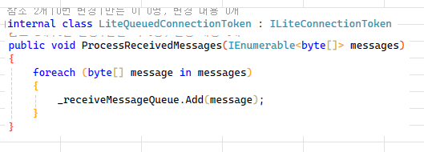
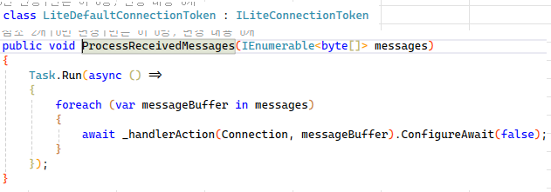

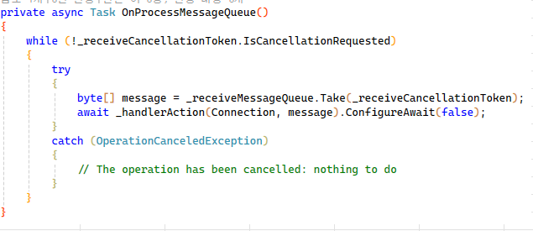

LitePacketParser
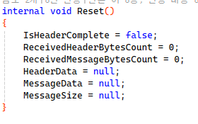
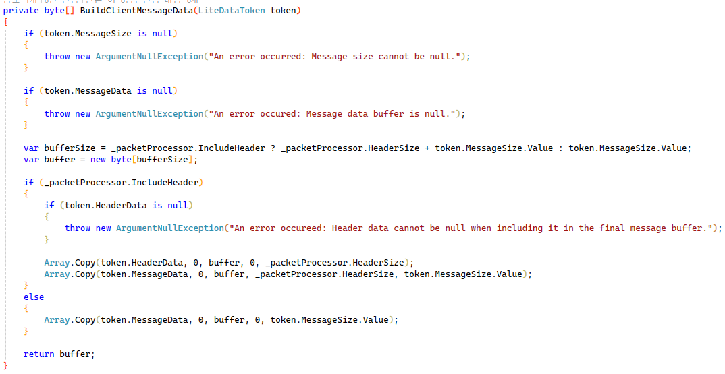
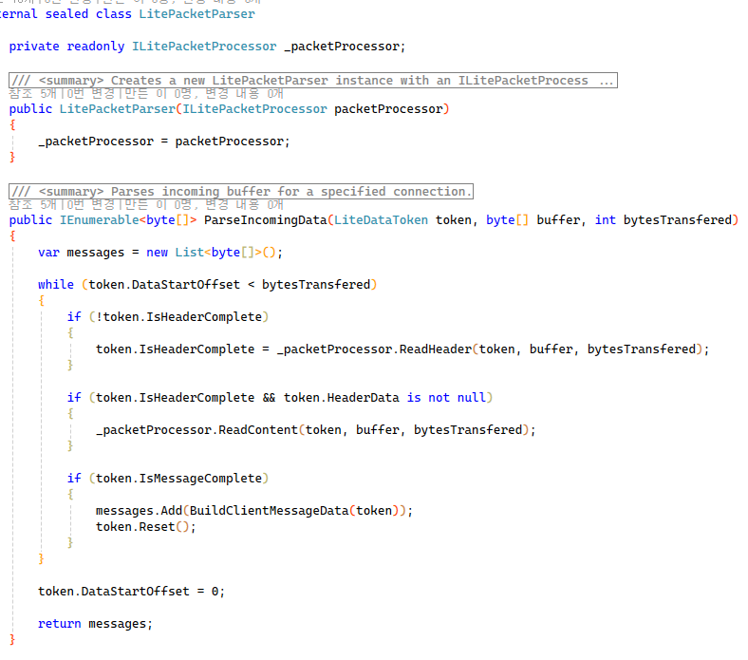
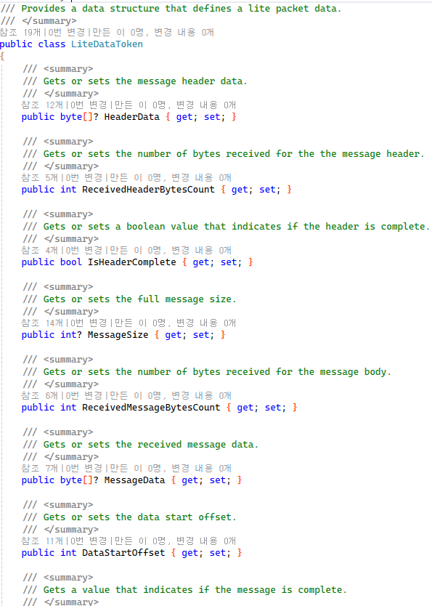

_packetProcessor은 LitePacketProcessor 혹은 유저 정의 타입이 될 수 있다.

Receive로 받은 데이터를 byte[] 객체를 만들어서 여기에 복사해서 반환한다

만약 패킷의 데이터가 틀렸을 때에 대비하는 코드가 없음. 잘 못하면 while 문을 무한 루프할 수도 있음.

혹시 받은 데이터가 부족한 경우는 token 데이터를 세션에서 보관하고 있으므로 다음에 패킷을 받으면 Body 부분을 완성할 수 있다.

LitePacketProcessor
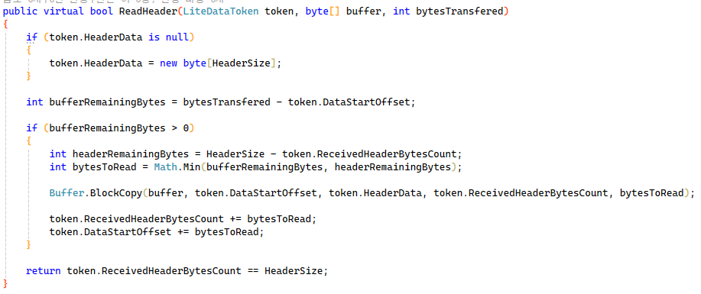

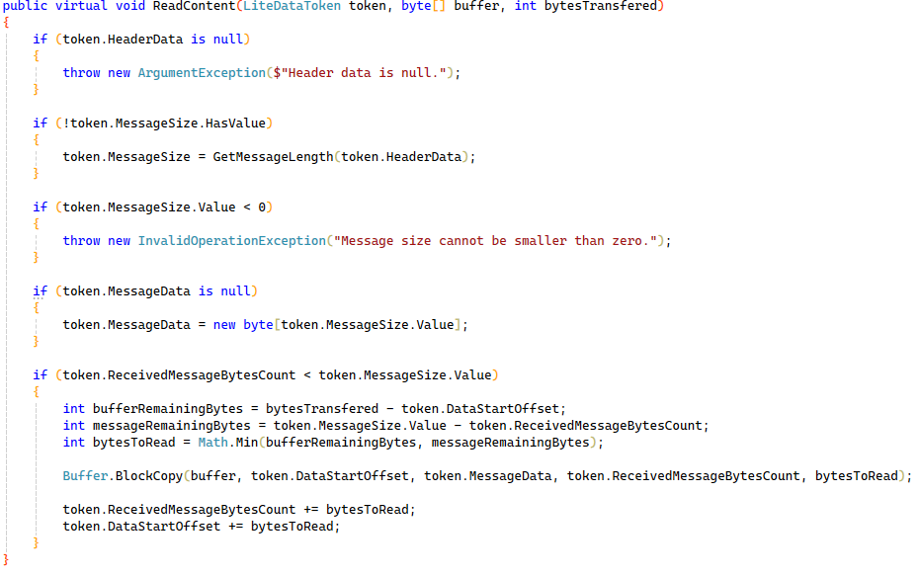

LiteConnection
LiteServerUser의 부모이고, 라이브러리 사용자는 LiteServerUser를 상속해서 네트워크 이벤트 관련 함수를 재 정의 해야한다.

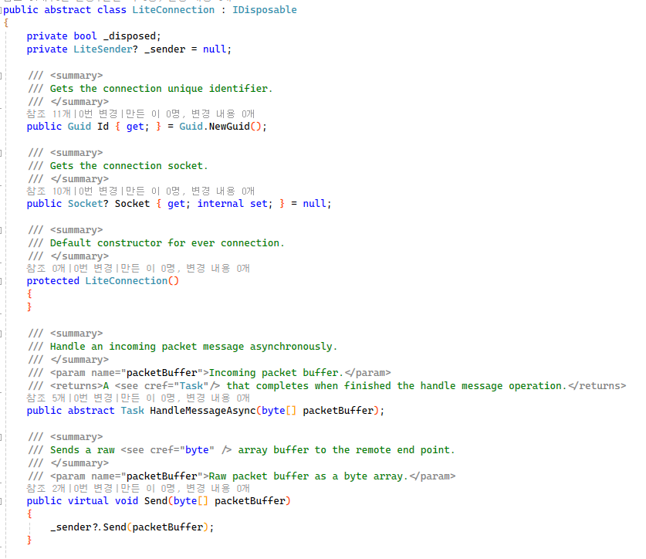
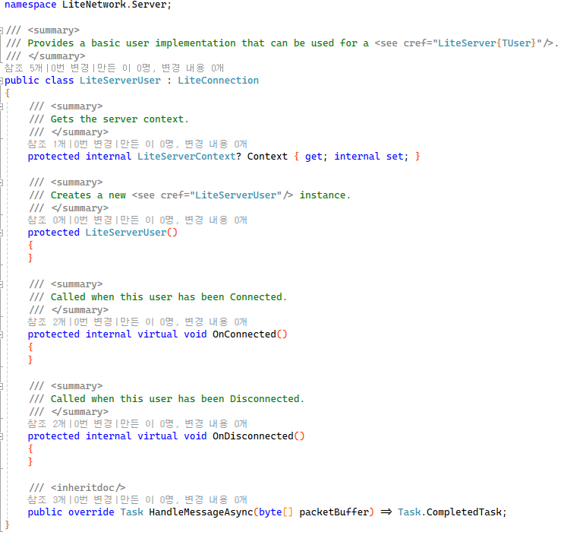

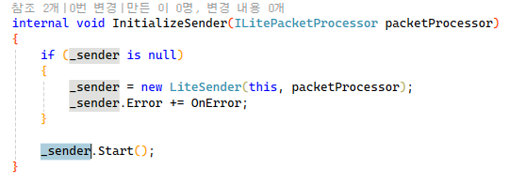
각 세션별로 Sender 객체를 만들어서 비동기로 데이터를 전송한다.

LiteSender
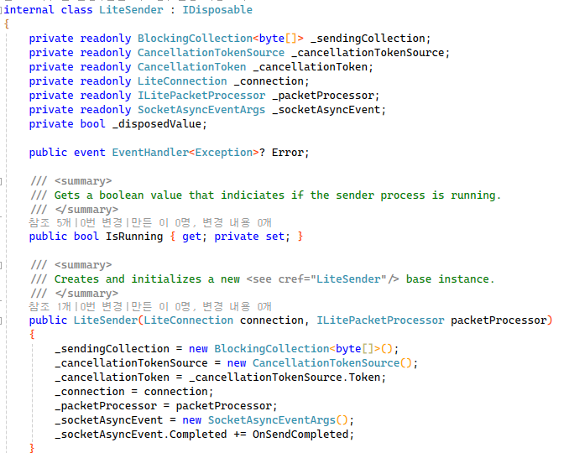
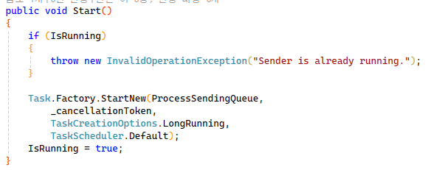
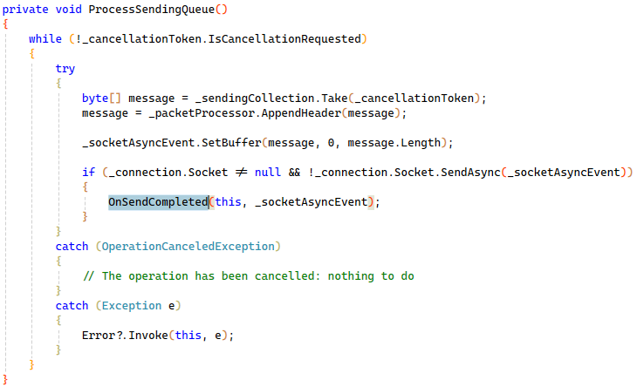
LiteConnection에서 패킷 데이터를 보낼 때 사용한다. send 용 task를 만들어서 큐에 있는 패킷 데이터를 보낸다

